Sheet1
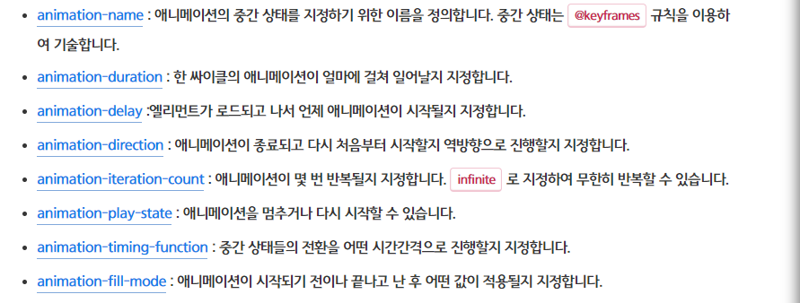
속성 이름 | 속성 정의
animation-duration | 애니메이션 지속 시간/움직임 속도
animation-fill-mode | 애니메이션이 끝난 후의 상태를 설정
animation-name | 애니메이션의 중간 상태를 지정하기 위한 이름을 정의
background | 색상, 이미지, 원점, 크기, 반복 등 여러 배경 스타일을 한 번에 지정
background-color | 배경 색을 지정
background-image | 배경 이미지를 한 개 혹은 여러 개 지정
background-position | 배경 이미지의 초기 위치를 설정
background-repeat | 배경 이미지의 반복 방법을 지정
border | 요소의 테두리를 설정
border-bottom | 요소의 아래쪽 테두리를 설정
border-collapse | 내부 셀에 테두리가 공유되어 있는지 또는 별도의 테두리가 있는지를 설정
border-left | 요소의 왼쪽 테두리에 대한 속성을 설정
border-radius | 테두리 가장자리 모서리를 둥글게 만듦
border-spacing | 표의 테두리와 셀의 테두리 간격을 설정
border-top | 요소의 상단 테두리를 설정
border-width | 요소의 테두리 너비를 설정
bottom | 요소를 하단 기준으로 어느 높이에 위치시킬것인지 지정 : position 속성과 함께 사용
clear | 요소가 선행 floating 요소 다음인지 그 아래인지 지정함(cleared)
color | 요소의 글씨 및 글씨 장식의 전경색을 설정
content | 요소의 앞이나 뒤에 텍스트, 이미지 등을 추가함
cursor | 요소 위에 마우스 커서가 올라갔을 때 보여줄 모양을 지정함
display | 요소를 어떻게 보여줄 지 결정
float
font-family | 글꼴을 설정하는 속성
font-size | 폰트의 크기를 설정하는 속상
font-style | 글자 모양을 정하는 속성, 기울임 여부 정의
font-weight | 폰트의 가중치나 굵기를 정하는 속성
height | 요소의 높이를 설정
khtml-user-select | 사용자가 텍스트를 선택할 수 있는 지 여부를 제어
left | 해당 요소를 좌측 기준으로 어디쯤에 위치시킬 건지 지정
letter-spacing | 텍스트 문자 사이의 가로 간격을 설정
line-height | 줄높이를 설정
list-style | 테두리 네 면의 스타일을 설정
margin | 요소의 네 방향 바깥 여백 영역을 설정
margin-left | 요소의 왼쪽 바깥 여백 영역을 설정
margin-right | 요소의 오른쪽 바깥 여백 영역을 설정
margin-top | 요소의 위쪽 바깥 여백 영역을 설정
max-height | 요소의 최대 높이를 설정
max-width | 요소의 최대 너비를 설정
min-height | 요소의 최소 높이를 설정
moz-backface-visibility | (파이어 폭스의)요소의 뒷면이 사용자를 향할 떄 보여야하는 지정
moz-transform | (파이어 폭스의)요소에 회전, 크기조절, 기울이기, 이동효과를 지정
moz-transition | (파이어 폭스의)요소를 서서히 변화시키는 속성
moz-user-select | (파이어 폭스의)사용자가 텍스트를 선택할 수 있는 지 여부를 제어
ms-backface-visibility | (익스플로러의)요소의 뒷면이 사용자를 향할 떄 보여야하는 지정
ms-touch-action | (익스플로러의)요소 내에서 브라우저가 처리할 터치 액션의 목록을 지정
ms-transform | (익스플로러의)요소에 회전, 크기조절, 기울이기, 이동효과를 지정
ms-transition | (익스플로러의)요소를 서서히 변화시키는 속성
ms-user-select | (익스플로러의)사용자가 텍스트를 선택할 수 있는 지 여부를 제어
opacity | 요소의 투명도를 지정
o-transition | (오페라의)요소를 서서히 변화시키는 속성
overflow | 요소의 콘텐츠가 커서 블록을 맞출 수 없을 때의 처리법을 지정
overflow-x | 왼쪽과 오른쪽의 내용이 더 길 때의 처리법을 지정
overflow-y | 위와 아래의 내용이 더 길 때의 처리법을 지정
padding | 요소의 네 방향 안쪽 여백 영역을 설정
padding-right | 요소의 오른쪽 안쪽 여백 영역을 설정
padding-top | 요소의 위쪽 안쪽 여백 영역을 설정
position | 문서 상에 요소를 배치하는 방법을 지정
quotes | 인용문을 감싸는 큰따옴표를 다른 기호 또는 문자로 바꿔줌
resize | 요소의 크기 조정이 가능한지 여부와 크기 조정이 가능한 경우 방향을 설정
right | 요소를 우측 기준선에서 어디에 위치시킬 것인지 지정
text-align | 텍스트의 정렬 방향을 의미
text-decoration | 선으로 텍스트를 꾸밀 수 있게 해주는 속성
text-indent | 텍스트의 들여쓰기/내어쓰기를 정의
text-overflow | 텍스트가 넘어갈 경우 표시할 방법을 정의
top | 상단을 기준으로 어디에 위치시킬 것인지 지정
transform-style | 요소의 하위 항몪이 3D공간에 배치되는지 아니면 평면화 되는지를 정의
transition | 상태에 의한 변화를 부드럽게 하기 위해 변화를 일정시간에 걸쳐 일어나도록 함
user-select | 사용자가 텍스트를 선택할 수 있는 지 여부를 제어
vertical-align | 인라인 요소와 인라인 블록 요소를 수직 정렬할때 사용
visibility | 문서의 레이아웃을 변경하지 않고 요소를 보이거나 숨김
webkit-backface-visibility | (크롬, 사파리에서)요소의 뒷면이 사용자를 향할 떄 보여야하는 지정
webkit-font-smoothing | (크롬, 사파리에서)폰트를 부드럽게 만듦
webkit-tap-highlight-color | 모바일에서 꾹 눌렀을때/터치했을 때 영역 색상을 변경할 수 있음
webkit-text-size-adjust | 모바일에서 폰트 크기 조정
webkit-touch-callout | 모바일에서 사용자가 화면을 길게 누르고 있으면 화면 하단에서 나오는 메뉴를 제어
webkit-transform | (크롬, 사파리에서)요소에 회전, 크기조절, 기울이기, 이동효과를 지정
webkit-transition | (크롬, 사파리에서)요소를 서서히 변화시키는 속성
webkit-user-select | (크롬, 사파리에서)사용자가 텍스트를 선택할 수 있는 지 여부를 제어
white-space | 스페이스와 탭, 줄바꿈, 자동 줄바꿈을 어떻게 처리할 지 정하는 속성
width | 요소의 너비를 설정
word-break | 줄바꿈할 때 단어 기준으로 할 지 글자 기준으로 할지 정하는 속성
word-wrap | 띄어쓰기가 없는 긴 단어를 어떻게 처리할지 정함
z-index | 위치 지정 요소와, 그 자손 또는 하위의 Z축 방향 깊이를 결정
zoom | 마우스를 올렸을 때 확대되는 것처럼 보이는 효과
background-size | 배경 이미지의 가로 크기와 세로 크기를 지정
border-color | 요소의 테두리 색상을 지정
box-shadow | 선택한 요소에 그림자 효과를 만들어주는 속성
box-sizing | 요소의 전체 너비와 높이를 계산하는 방법을 설정
min-width | 요소의 최소 너비를 설정
padding-left | 요소의 왼쪽 안쪽 여백 영역을 설정
transform | 요소에 회전, 크기 조절, 기울이기, 이동 효과를 부여
webkit-box-shadow | (크롬, 사파리에서)선택한 요소에 그림자 효과를 만들어주는 속성
backround-position-y | 배경 이미지의 초기 수직 위치를 설정
direction | 글자의 방향을 지정(오른쪽에서 시작/왼쪽에서 시작)
filter | 흐림 효과나 색상 변형 등 그래픽 효과를 요소에 적용
ime-mode | 입력값의 한글/영문 디폴트 상태를 지정
margin-bottom | 요소의 아래쪽 바깥 여백 영역을 설정
outline | 모든 외곽선 속성을 한꺼번에 지정
pointer-events | 마우스/터치의 응답 그래픽 요소를조정할 수 있는 속성
transition-property | 트랜지션 효과를 적용할 CSS 요소를 설정
webkit-appearance | (크롬,사파리에서) UI 요소를 표시하는 데 사용
webkit-box-orient
webkit-line-clamp | 요소 안의 내용을 지정된 줄 수로 제한함

